Planilla de Cotizacion
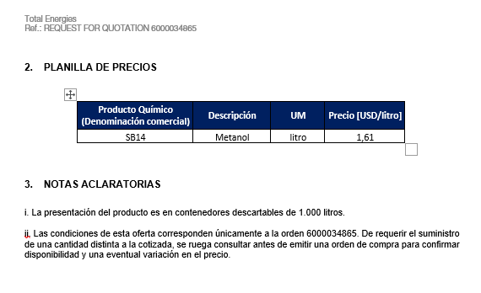
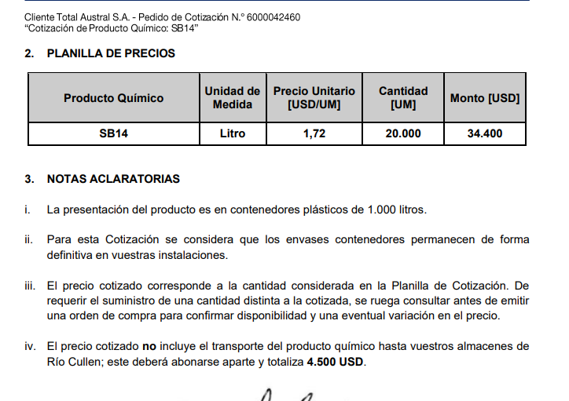
TC |  | 821.9 | 2023-08-04 | Ref: Cotización Divisas Venta |  |  |  |  |  |  |  |  | GE
 |  |  |  |  |  |  |  |  |  |  |  |  | 5.50%
Situación | Descripción | Denominación comercial | Costo Rep [USD/lt] | Cantidad [Lts] | Imp Pais | Flete [USD/litro] | CR con flete [USD/lt] | Precio unitario | Variación precio | K | Costo total USD] | Venta Total [USD] | CP | CP
Total-Feb-24 | MeOH | SB14 | 1.00 | 10,000 |  | 0.09 | 1.09 | 1.72 | 0.0% | 1.58 | 10,890 | 17,200 | 5,364 | 31.2%
Total-Feb-24 | MeOH | SB14 | 1.00 | 10,000 |  | 0.09 | 1.09 | 1.58 | -8.2% | 1.45 | 10,890 | 15,790 | 4,032 | 25.5%
Referencias
Total Ene-24 | MeOH | SB14 | 0.94 |  | 0.16 | 0.09 | 1.19 | 1.72 |  | 1.45

Oferta Mar-23 |  |  |  |  |  |  | Sep-23 SUR

